シナリオ
 |  | J227 「ぶるぶる虫ちゃん」体験塾報告書 |  |  |  |  |  |  |  | 報告：東G 高橋 正明
参加者構成比(%)
 |  | 以下に体験塾 J227 「ぶるぶる虫ちゃん」の実施報告をします。

1. 開催日時・場所 本番 2024年11月16日（土） 13:30～15:30
 |  |  | リハ | 2024年11月 6日（水） 13:30～15:30
 |  |  |  | はまぎん こども宇宙科学館
2. テーマ ぶるぶる虫ちゃん 「振動ってなんだろう」

3. 参加人員 児童：7名 参観者：6名

 |  |  |  | 3年 | 4年 | 5年 | 6年 | 計 | 構成（％）
 |  |  | 男子 | 3 | 2 | 1 | 0 | 6 | 86
 |  |  | 女子 | 1 | 0 | 0 | 0 | 1 | 14
 |  |  | 小計 | 4 | 2 | 1 | 0 | 7 | 100
 |  |  | 構成比 | 57.1 | 28.6 | 14.3 | 0.0 | 100.0

４. 参加スタッフ 11名
 |  | 主任指導員：高橋、 サブ主任：山崎福市（本番のみ）、 アシスタント：密島、 小林弘一、和田、笠井智子、 大内、軒原（本番のみ）、河野和子（北2、本番のみ）、 会場係：八木一夫、山田順子

５. 体験塾内容
 |  | 体験塾概要 |  |  | ・全体の説明を主任が、 実験指導、および工作指導を 主任、サブ主任およびアシスタントが行った。 ・実験により振動の働き、伝わり方、振動が物を動かすことを体感する。 ・振動を体感する、ぶるぶる虫ちゃんの工作を行なう
 |  | 実験 １ | ・ガリガリトンボ 振動の不思議を体験 |  | ・右の写真に示す、予備組立てをしたガリガリトンボを 各自に配付、曲がるストローを付け完成させる。 ・曲るストローのギザギザ分を爪などでこすり、 振動が羽根の回転運動の変る不思議を体感する。 ・さらに、なぜ振動が回転に変るかを考えてみる。
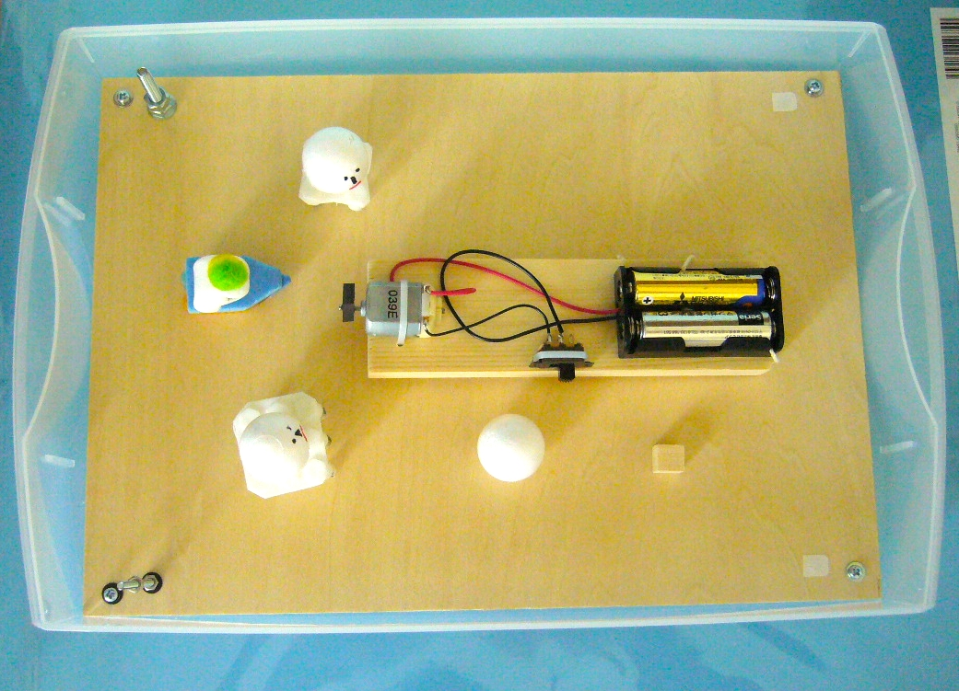
 |  | 実験 ２ | ・歯ブラシボートの 運動会、他 振動の伝わり、振動 で物が動くことを体験 |  | ・ケースにブラシで作った船､人形､他を入れ､ケースを 振動させた時の､船や､人形の動き方を観察する。 ・何がおこったか､なぜそうなるかを考えて、 各自発表してもらった。
 |  | 工作 | ぶるぶる虫ちゃん |  | ・ぶるぶる虫ちゃん（振動で動く虫？）を作る。 ・今回は工作と実験の時間を含め2時間10分で 終える様以下の工夫で、時間短縮を図った。 ➀ 電気回路部分の半田付けを事前に行なう。 ➁ 脚の部分の一部組み立てを事前行なう。 ③ 目玉、触角部の予備組立てを行う。 結果、参加人数が少ないことも有、若干時間を余して全員完了した。 ・アシスタントの皆様の適切な指導で、全員スムーズに工作を完成させた。 ・ぶるぶる虫ちゃんの動きが、それぞれ異なることに、参加者は興味津津。 ・走り方を変えるため、足の向きを変えるなど、色々チャレンジしていた。 ・試走コースを設置して、走り方を楽しんだ。
 | アンケート |  |  |  | 参加者を対象にアンケートを実施した。

６． 概要・反省点、他
 |  | ＊ 概要
 |  | ・振動を利用した物」の質問に、即座に「スマホ」との回答有。 スマホが小学生の間に定着している状況を
 |  | 実感させられが、その他の回答がなかなか思いつかない様であった。
 |  | ・一例として電動歯ブラシを紹介したら「アー」との反応、振動を利用した機器の例が身近に少ないことを 再認識させられた。
 |  | ・実験で、ガリガリトンボの動き、ブラシの運動会の様々な動きに興味を示すと共に、様々な振動の与え方を 試みるなど、皆、思い思いに振動実験を楽しんでいた。
 |  | ・工作では一部、難航する子もいたが、アシスタントの皆様の適切な指導で、全員が無事工作を完成させた。

 |  | ＊ 反省会での報告、指摘事項、他
 |  | ・工作を楽しんでいるこどもが多い印象であった。
 |  | ・虫ちゃんの羽根や、胴体の色にこだわりを持つ子がいた。 色を選択できる今のやり方は良いと感じた。
 |  | ・ブラシの運動会の実験では、実験のアイテムを同時に投入するのでは「無く、一個ずつ順に入れていき、
 |  | 動き方の違いを、ゆっくり観察出来る様にした方が良い。 ⇒ 次回以降取り入れる。
 |  | ・3年生の親子ペアで、親ごさんが学齢前の子どもをつれてきた。 今回は席に余裕があったので、親ごさんの
 |  | 隣に座らせた。 これについて
 |  | ①今回は席に余裕が有ったから出来たが、同席、および同行は断るべき。
 |  | ②学齢前でも、将来の体験塾参加者の予備群、参加は特に問題無いのでは。 等、議論百出。 結論が出せなかった。 ⇒ 今後、定例会等で皆さんの意見を伺い、方向性を決めたい。
簡易地震計製作
 |  | ＊ 主任総括
 |  | ・一部工作時にこだわりの強い子もいたが、アシススタントの適切な指導で、全員無事、時間内に、完成出来た。 ⇒ 皆様の適切な指導に感謝致します。 どうもありがとうございました。
 |  | ・反省会での指摘事項は今後検討し、次回以降の体験塾に反映させたい。

７． アンケート要約（詳細は別シート参照）、他
 |  |  | ・参加者全員から「楽しかった」との、嬉しい回答を頂けた。
 |  | 児童 | ・工作では３年生４人の内３人が難しいと回答。 ⇒ 親子ペアにすることの必要性が再確認された。

 |  | 参観者 | ・回答者全員から「楽しかった」との嬉しい回答を頂けた。
 |  |  | ・工作では、参観者は全員が「やさしかった」と回答。 参加児童との認識の違いが興味深い。 ⇒ 苦労しながらでも、工作を完成させた事を親として、評価している様に思われる。
 |  |  | ・アンケートに「工作だけでなく、原理を感じたりして、良い体験になった・・・」との嬉しい記述が有った。 ⇒ より素晴らしく、深い体験塾になる様、思いを新たにした。

